Gráficos X NITEROI
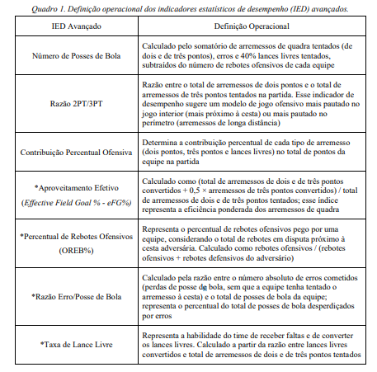
MÉDIA de tempo (por segundo) de Posse de bola x aproveitamento
 | 2PA | 2PM | 3PA | 3PM | ET | FALTA
 | 17 | 10 | 9 | 4 | 11 | 17
 | 7 | 9 | 9 | 10 | 16 | 4
 | 6 | 10 | 8 | 6 | 21 | 5
 | 11 | 10 | 3 | 4 | 15 | 5
 | 11 | 10 | 4 |  | 6 | 6
 | 15 | 5 | 10 |  | 5 | 10
 | 12 | 4 | 8 |  | 15 | 5
 | 10 | 10 | 9 |  | 13 | 11
 | 8 | 6 | 11 |  | 12 | 7
 | 8 | 7 | 1
 | 4 | 18 | 13 |  | 8
 | 12 | 7 | 5 |  | 10
 | 12 | 12 | 8
 | 11 | 4 | 2 |  | 14
 | 5 | 6 | 7 |  | 17
 | 12 | 4 | 20 |  | 10
 | 7 |  | 1
 | 9 |  | 10
 | 6 |  | 10
 | 8 |  | 5
 | 5 |  | 14
 | 9 |  | 5
 |  |  | 5
Média (por segundo) | 9.3 | 8.3 | 7.7 | 6.0 | 12.4 | 7.8
2P% | 73%
3P% | 17%
2PA | 22
2PM | 16
3PA | 23
3PM | 4
ET | 14
FALTA | 9

